Plan1
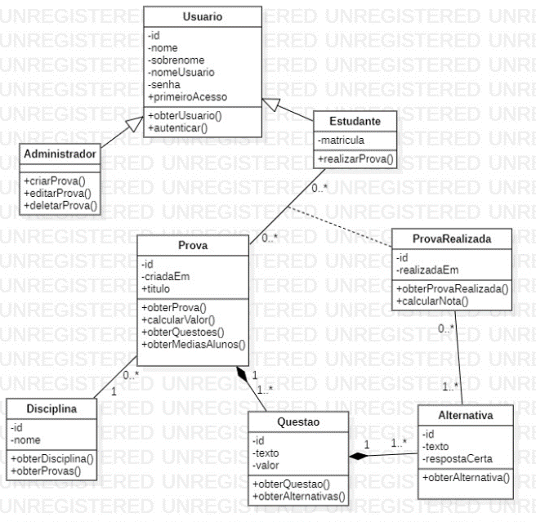
 | FI | FIT1 | FIT2 | FIT3 | FIT4 | FIT5 | FIT6 | FIT7
Administrador | 0 | 2 | 0 | - | - | - | - | -
Alternativa | 2 | 1 | 1 | 1 | - | - | - | -
Disciplina | 1 | 3 | 3 | 3 | 3 | 3 | 0 | 0
Estudante | 2 | 5 | 3 | 3 | 3 | 3 | 0 | -
Prova | 3 | 4 | 4 | 4 | 4 | 3 | - | -
ProvaRealizada | 1 | 7 | 7 | 7 | 5 | 5 | 2 | 0
Questao | 1 | 2 | 2 | 2 | 0 | - | - | -
Usuario | 2 | 0 | - | - | - | - | - | -

FI é a quantidade de classes a serem integradas DEPOIS da classe em questão
FIT é a soma dos Fis das classes que devem ser integradas ANTES

ORDEM | 1 | usuário
 | 2 | Administrador
 | 3 | Alternativa |  | stub ProvaRealizada
 | 4 | Questão
 | 5 | Prova
 | 6 | Estudante
 | 7 | Disciplina
 | 8 | ProvaRealizada

